상품제안서
레빗 UX06 STRAP USB메모리 3.0 | 상품코드: F18484

 |  |  |  |  |  |  | 02-412-0044 | www.easy1.co.kr
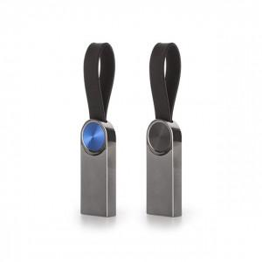

【상세/제작정보】 | 세련된 디자인과 편리성을 높인 스트랩형 3.0USB메모리

【인쇄/포장옵션】 | 레이저 / 포장지포장

【공급단가】 | 수량 | 100~ | 300~ | 500~ | 1,000~ | 3,000~
*VAT별도 | 16GB | 5,450원 | 5,360원 | 5,230원 | 5,100원 | 5,010원
 | 32GB | 6,810원 | 6,700원 | 6,540원 | 6,380원 | 6,270원
 | 64GB | 7,950원 | 7,820원 | 7,630원 | 7,440원 | 7,310원
 | 128GB | 15,900원 | 15,650원 | 15,270원 | 14,890원 | 14,630원

【상품 URL】 | https://dev.easy1.co.kr:443/src/goods_detail.php?gdno=18484

